Feuil1
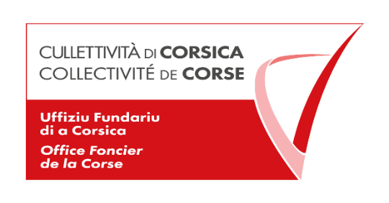

Liste des Marchés Publics conclus par l'Office Foncier de la Corse au titre de l'année 2020 conformément aux articles L2196- 2, R2196-1 et L2196-3 du Code de la Commande Publique
Marché de fournitures et de services
N° de marché | OBJET | Attributaires | Adresse de l'Attributaire | Montant total HT | Date de notification | Durée | Type de procédure
OFC-2020-001 | Prestations d'agence de voyages (Reconduction) | CORSICA TOURS | CORSICA TOURS Avenue du Général de Boissoudy BP 53 20537 PORTO VECCHIO | 70,000 € | 2020-01-15 | 2 ans | MAPA (article L2123-1 du code de la commande publique)
OFC-2020-002 | Location d'un copieur | LUCCIONI BUREAUTIQUE | Lot 12- Route du Stiletto-20090 Ajaccio | 40,000 € | 2020-06-18 | 3 ans | Demande de 3 devis pour marché à moins de 40 000 €
OFC-2020-003 | Nettoyage des locaux | SARL All'nett | Résidence Triana. Avenue Colonel Colona d'Ornano 20090 Ajaccio | 25,000 € | 2020-09-28 | 3 ans | MAPA (article L2123-1 du code de la commande publique)
OFC-2020-004 Lot 1 | Traiteur | Sarl Le Prestige | Rue Exiga Résidence Cala di sole Immeble Valery 20000 Ajaccio | 20,000 € | 2020-09-21 | 2 ans | MAPA (article L2123-1 du code de la commande publique)
OFC-2020-004 Lot 2 | Traiteur | Sarl l'atelier du chef | 13 rue du juge Falcone 20200 Bastia | 20,000 € | 2020-09-21 | 2 ans reconductible | MAPA (article L2123-1 du code de la commande publique)
OFC-2020-005 | Fourniture de carburant | Vito Corse | forum du Fangu- Avenue Jean Zuccarelli- 20200 Bastia | 14,000 € | 2020-10-05 | 2 ans | Marché passé selon l'article R2122-8 du Code de la Commande Publique

